Запуск программы
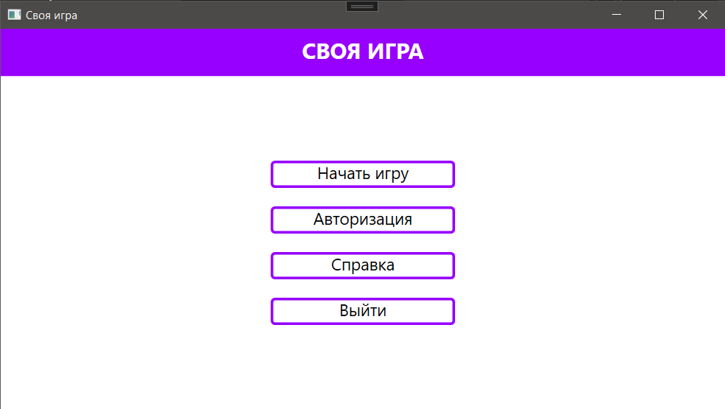
Дата теста | 2024-10-22
Приоритет тестирования | Высокий
(Малый / Средний / Высокий)
Заголовок / название теста | Проверка запуска программы
Резюме испытания | Убедиться, что программа корректно запускается и отображается на экране
Этапы теста | 1 Запусть программу;
 | 2 проверить наличие основного окна на экране.
Тестовые данные | -

Ожидаемый результат | Программа открывается и видно главное окно
Фактический результат | Программа запустилась и видно главное окно
Статус (Pass/Fail) | Pass

Регистрация игроков
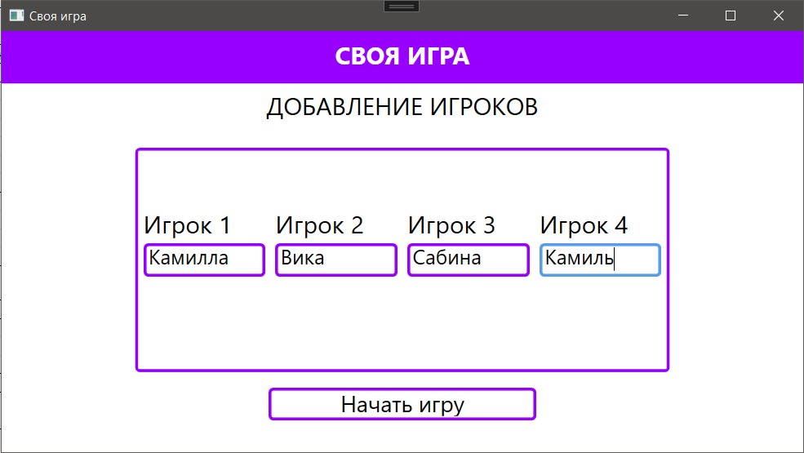
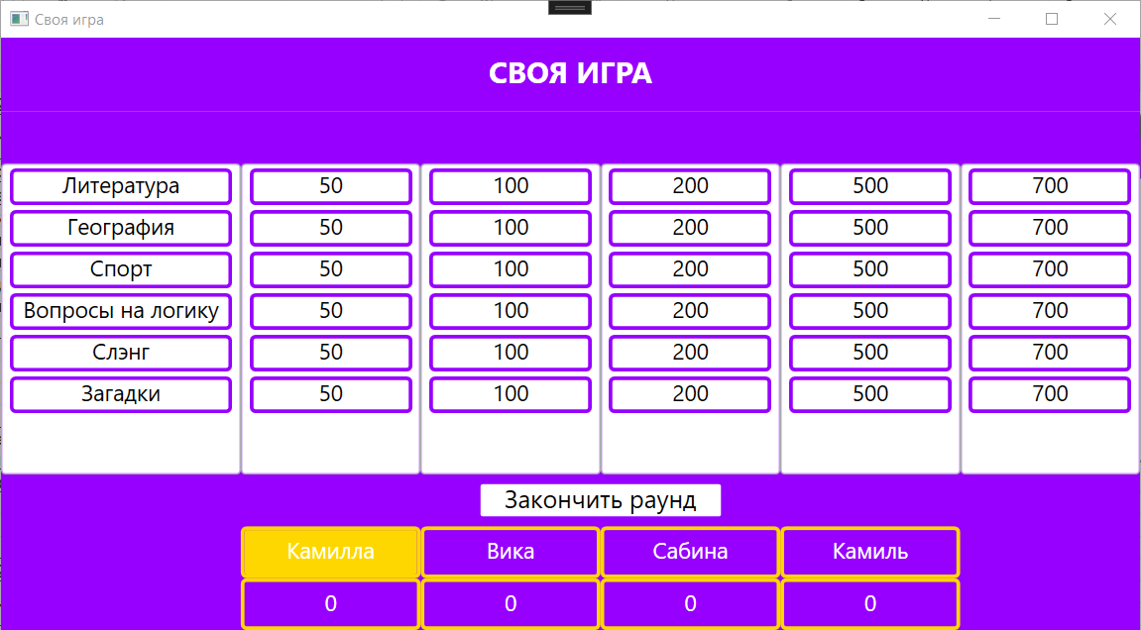
Дата теста | 2024-10-22
Приоритет тестирования | Высокий
(Малый / Средний / Высокий)
Заголовок / название теста | Запись имен игроков перед началом игры с корректными данными
Резюме испытания | Проверить возможность записи имен игроков
Этапы теста | 1 Нажатие на кнопку "Начать игру";
 | 2 ввод имени в поле для ввода "Игрок 1";
 | 3 ввод имени в поле для ввода "Игрок 2";
 | 4 ввод имени в поле для ввода "Игрок 3";
 | 5 ввод имени в поле для ввода "Игрок 4";
 | 6 нажатие на кнопку "Начать игру".
Тестовые данные | 1 Имя игрока 1 "Камилла";
 | 2 имя игрока 2 "Вика";
 | 3 имя игрока 3 "Сабина";
 | 4 имя игрока 4 "Камиль".
Ожидаемый результат | Корректное добавление новых игроков в json-файл. Переход на страницу PageQuestions
Фактический результат | Игроки добавились в json-файл.
Статус (Pass/Fail) | Pass

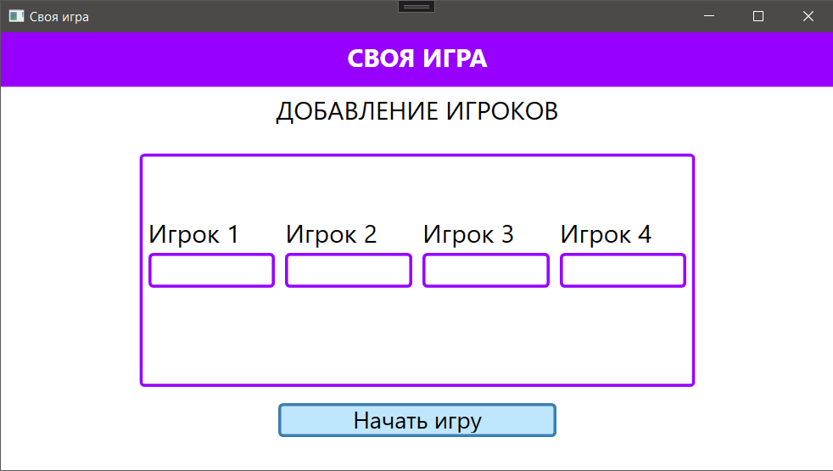
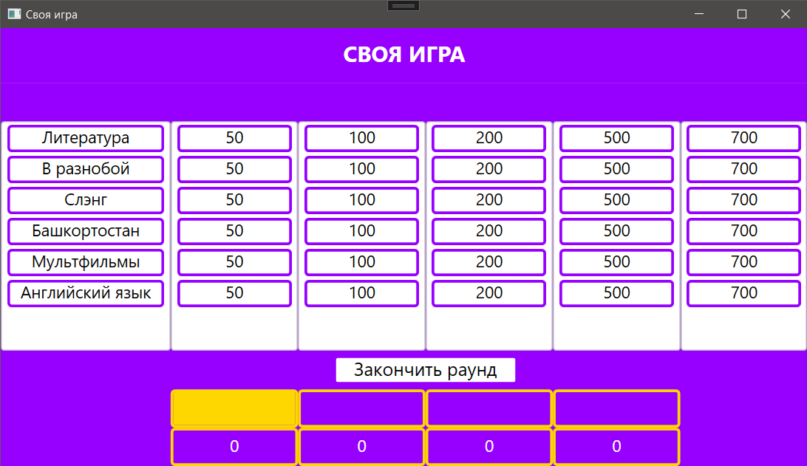
Даты теста | 2024-10-22
Приоритет тестирования | Высокий
(Малый / Средний / Высокий)
Заголовок / название теста | Запись имен игроков перед началом игры с некорректными данными
Резюме испытания | Проверить возможность записи имен игроков
Этапы теста | 1 Нажатие на кнопку "Начать игру";
 | 2 нажатие на кнопку "Начать игру".
Тестовые данные | -
Ожидаемый результат | Переход на страницу PageQuestions не осуществился
Фактический результат | Игра началась, хоть игроки были с пустыми именами
Статус (Pass/Fail) | Fail

Раунд
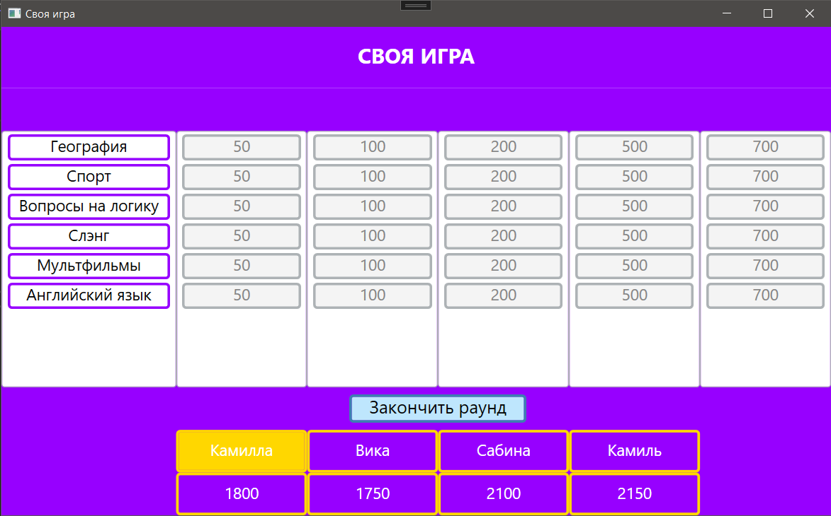
Дата теста | 2024-10-22
Приоритет тестирования | Средний
(Малый / Средний / Высокий)
Заголовок / название теста | Смена раунда по окончанию предыдущего
Резюме испытания | Проверить автоматическую смену раунда
Этапы теста | 1 Начать игру;
 | 2 ответить на все вопросы в первом раунде.
Тестовые данные | -
Ожидаемый результат | Переход на страницу с итогами раунда
Фактический результат | Для завершения раунда требуется нажать на кнопку
Статус (Pass/Fail) | Fail

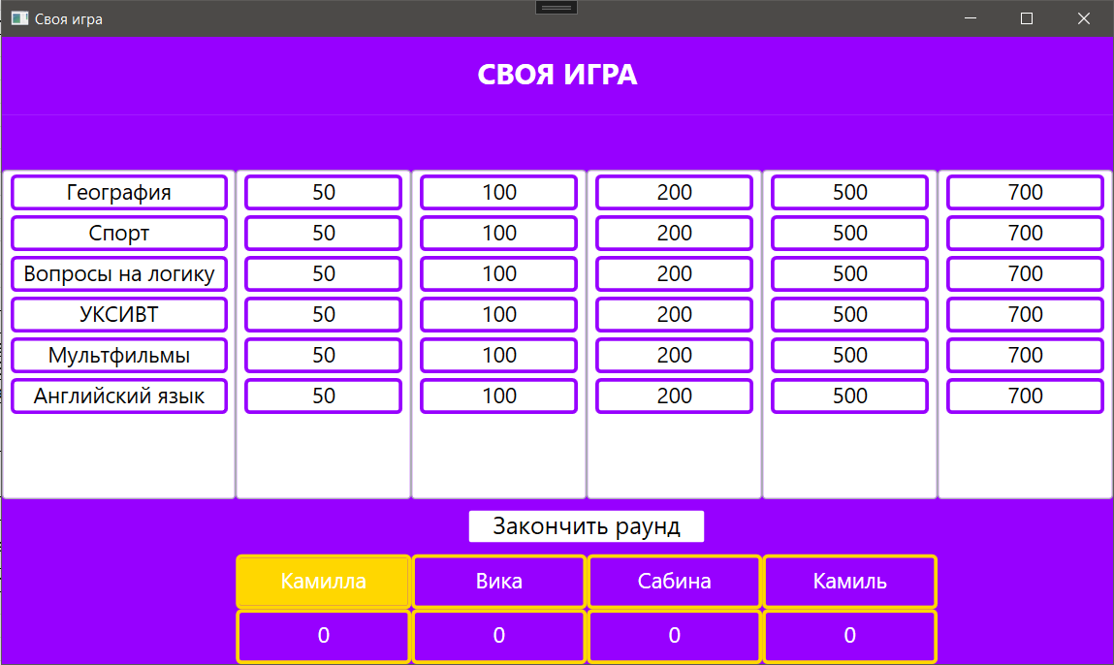
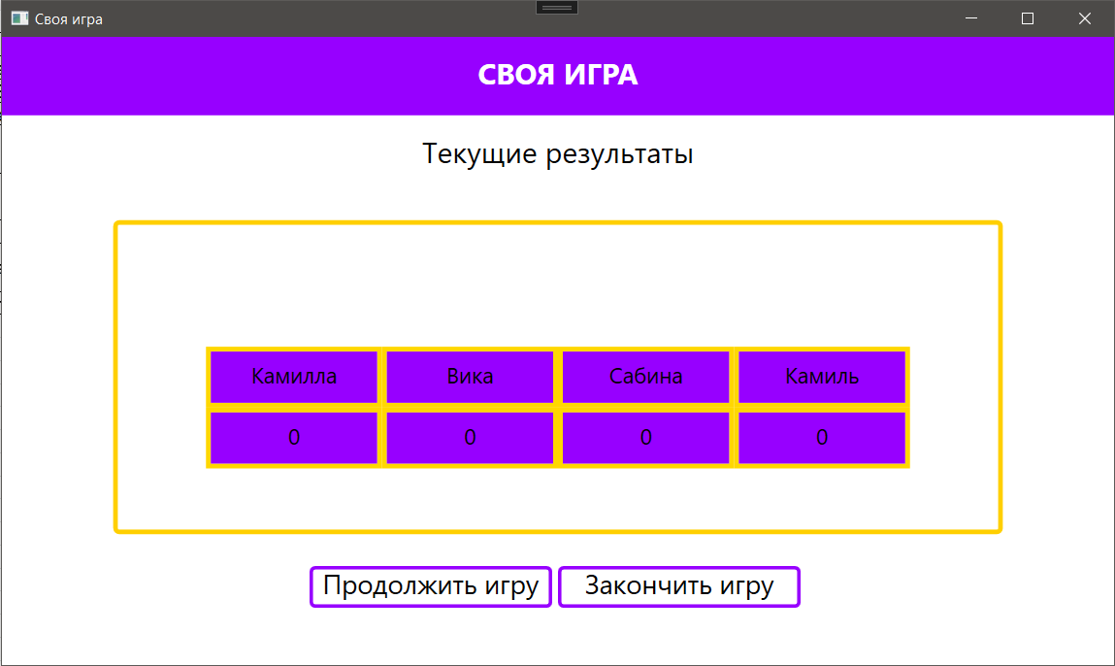
Дата теста | 2024-10-22
Приоритет тестирования | Средний
(Малый / Средний / Высокий)
Заголовок / название теста | Досрочное завершение раунда
Резюме испытания | Проверить, чтобы раунд досрочно не завершался
Этапы теста | 1 Начать игру;
 | 2 нажатие на кнопку "Закончить раунд".
Тестовые данные | -
Ожидаемый результат | Переход на страницу с итогами раунда не осуществился
Фактический результат | Раунд завершился с неотвеченными вопросами
Статус (Pass/Fail) | Fail

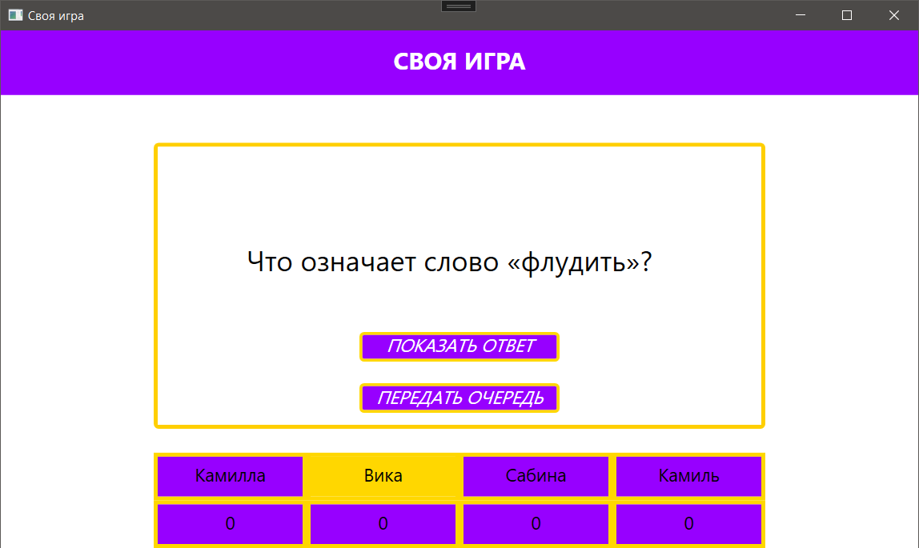
Дата теста | 2024-10-22
Приоритет тестирования | Средний
(Малый / Средний / Высокий)
Заголовок / название теста | Корректная работа таймера
Резюме испытания | При переходе на страницу с вопросом должен запускаться таймер
Этапы теста | 1 Начать игру;
 | 2 выбрать вопрос.
Тестовые данные | -
Ожидаемый результат | Запуск таймера длительностью 1 минута
Фактический результат | Отсутствие таймера
Статус (Pass/Fail) | Fail

Авторизация админа
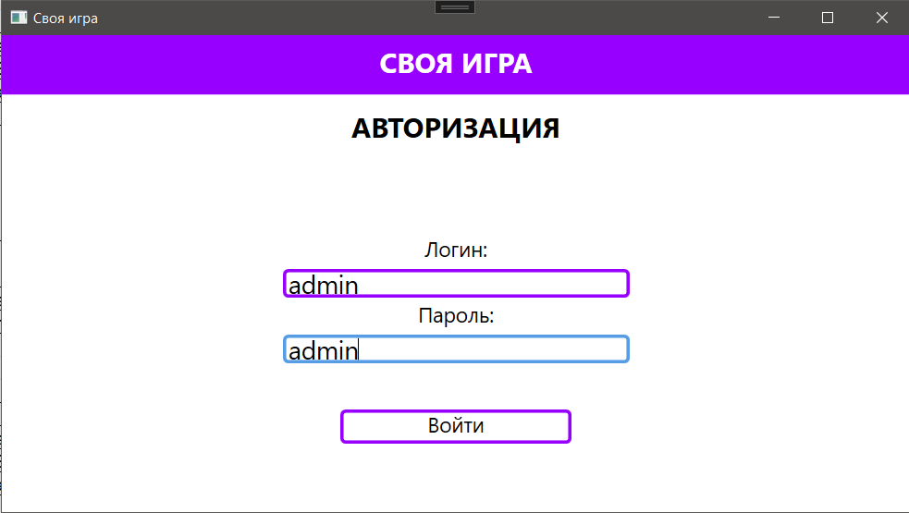
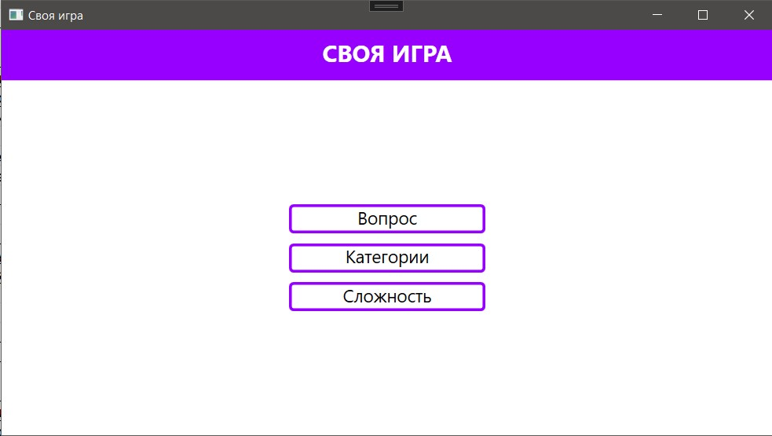
Дата теста | 2024-10-22
Приоритет тестирования | Высокий
(Малый / Средний / Высокий)
Заголовок / название теста | Проверка входа за адинистратора
Резюме испытания | Проверить корректность работы страницы PageAutoLeader с корректными данными
Этапы теста | 1 Запустить программу;
 | 2 нажатие на кнопку "Авторизация";
 | 3 ввод логина в поле для ввода "Логин";
 | 4 ввод пароля в поле для ввода "Пароль";
 | 5 нажатие на кнопку "Войти".
Тестовые данные | 1 Логин "admin";
 | 2 пароль "admin".
Ожидаемый результат | Переход на страницу PageAdmin
Фактический результат | Отобразилось страница администратора
Статус (Pass/Fail) | Pass

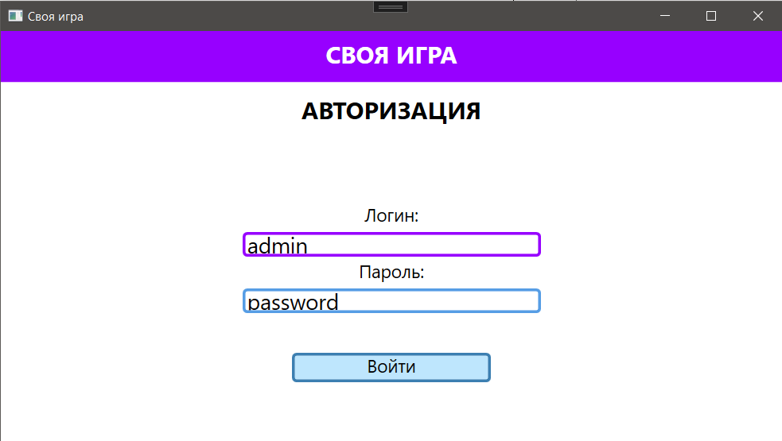
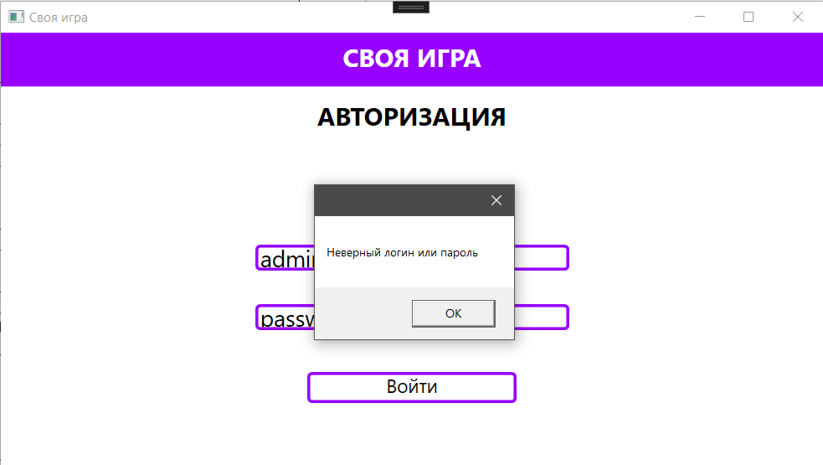
Дата теста | 2024-10-22
Приоритет тестирования | Высокий
(Малый / Средний / Высокий)
Заголовок / название теста | Проверка входа за адинистратора
Резюме испытания | Проверить корректность работы страницы PageAutoLeader с некорректными данными
Этапы теста | 1 Запустить программу;
 | 2 нажатие на кнопку "Авторизация";
 | 3 ввод логина в поле для ввода "Логин";
 | 4 ввод пароля в поле для ввода "Пароль";
 | 5 нажатие на кнопку "Войти".
Тестовые данные | 1 Логин "admin";
 | 2 пароль "password".
Ожидаемый результат | Отображение уведомления "Неверный логин или пароль"
Фактический результат | Отобразилось уведомление, что данные были введены некорректно
Статус (Pass/Fail) | Pass

Функционал админа
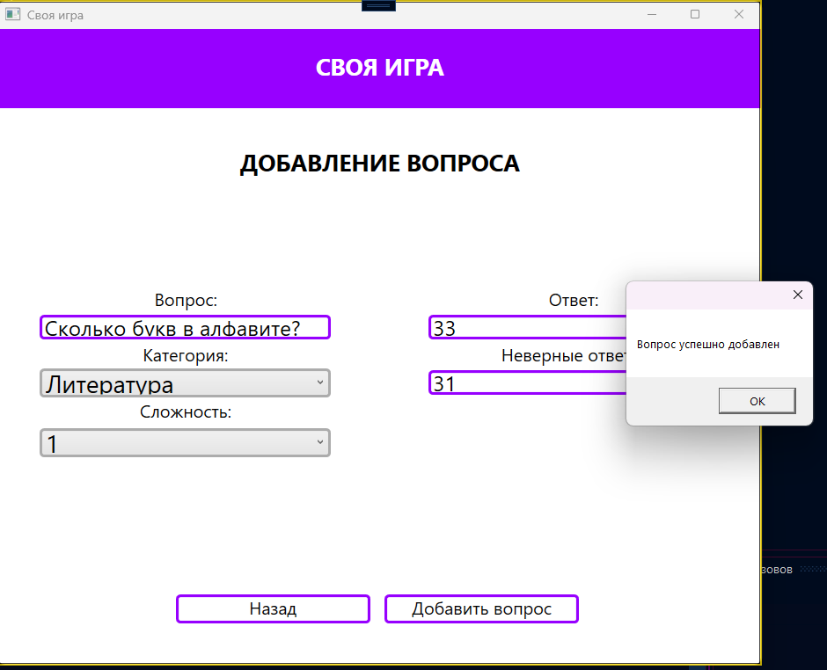
Дата теста | 2024-10-22
Приоритет тестирования | Высокий
(Малый / Средний / Высокий)
Заголовок / название теста | Проверка добавления вопроса администратором
Резюме испытания | Проверить корректность добавления вопроса администратором на странице PageAdminAddQuestion
Этапы теста | 1 Запустить программу;
 | 2 нажатие на кнопку "Авторизация";
 | 3 ввод логина в поле для ввода "Логин";
 | 4 ввод пароля в поле для ввода "Пароль";
 | 5 нажатие на кнопку "Войти";
 | 6 выбор кнопки "Вопрос";
 | 7 нажатие на кнопку "Добавить вопрос";
 | 8 ввод вопроса в поле "Вопрос";
 | 9 выбор категории в поле "Категория";
 | 10 выбор сложности в поле "Сложность";
 | 11 добавление правильного ответа в поле "Ответ";
 | 12 добавление неправильного ответа в поле "Неправильные ответы";
 | 13 нажатие на кнопку "Добавить вопрос";
Тестовые данные | 1 Вопрос "Сколько букв в русском алфавите?";
 | 2 категория "Литература";
 | 3 сложность "1";
 | 4 ответ "33";
 | 5 неверный ответ "31".
Ожидаемый результат | Добавлен новый вопрос
Фактический результат | Новый вопрос был успешно добавлен
Статус (Pass/Fail) | Pass

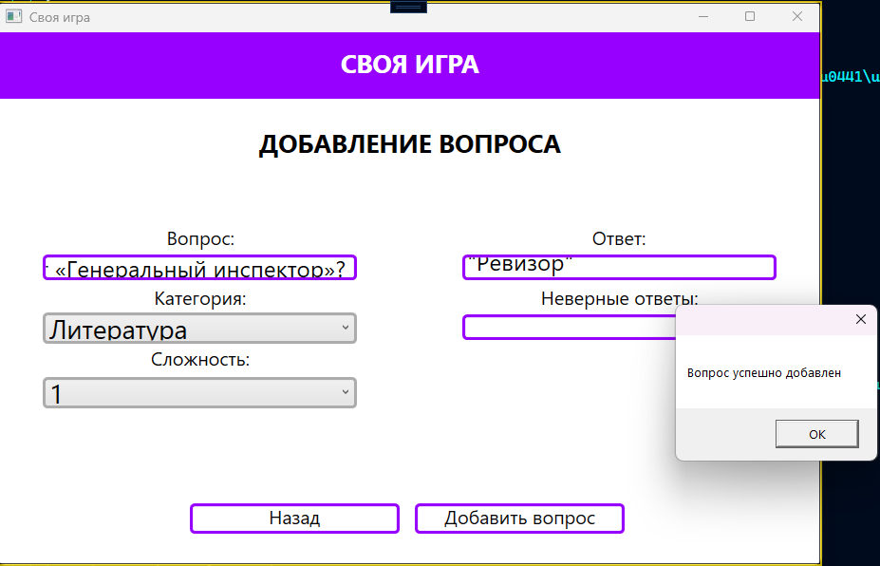
Дата теста | 2024-10-22
Приоритет тестирования | Высокий
(Малый / Средний / Высокий)
Заголовок / название теста | Проверка добавления существующего вопроса администратором
Резюме испытания | Проверить корректность добавления существующего вопроса администратором на странице PageAdminAddQuestion
Этапы теста | 1 Запустить программу;
 | 2 нажатие на кнопку "Авторизация";
 | 3 ввод логина в поле для ввода "Логин";
 | 4 ввод пароля в поле для ввода "Пароль";
 | 5 нажатие на кнопку "Войти";
 | 6 выбор кнопки "Вопрос";
 | 7 нажатие на кнопку "Добавить вопрос";
 | 8 ввод вопроса в поле "Вопрос";
 | 9 выбор категории в поле "Категория";
 | 10 выбор сложности в поле "Сложность";
 | 11 добавление правильного ответа в поле "Ответ";
 | 12 добавление неправильного ответа в поле "Неправильные ответы";
 | 13 нажатие на кнопку "Добавить вопрос";
Тестовые данные | 1 Вопрос "Какую гоголевскую пьесу Проспер Мериме собственноручно перевёл на французский, озаглавив результат «Генеральный инспектор»?";
 | 2 категория "Литература";
 | 3 сложность "1";
 | 4 ответ "Ревизор";
 | 5 неверный ответ - .
Ожидаемый результат | Программа должна вывести ошибку, что такой вопрос уже есть
Фактический результат | Вопрос успешно добавился, хотя он существовал ранее
Статус (Pass/Fail) | Fail

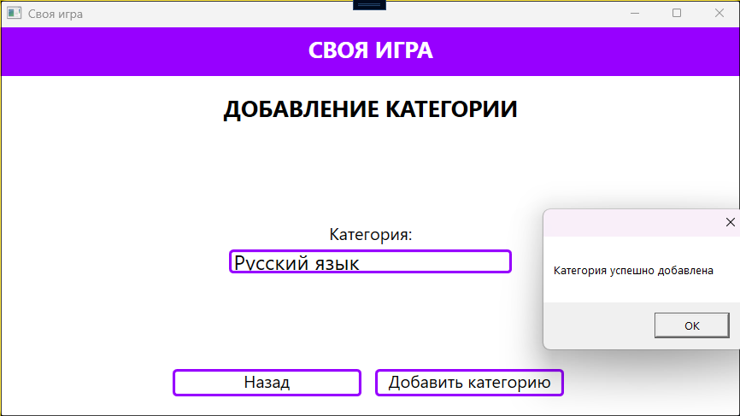
Дата теста | 2024-10-22
Приоритет тестирования | Высокий
(Малый / Средний / Высокий)
Заголовок / название теста | Проверка добавления категории администратором
Резюме испытания | Проверить корректность добавления категории администратором на странице PageAdminAddCategory
Этапы теста | 1 Запустить программу;
 | 2 нажатие на кнопку "Авторизация";
 | 3 ввод логина в поле для ввода "Логин";
 | 4 ввод пароля в поле для ввода "Пароль";
 | 5 нажатие на кнопку "Войти";
 | 6 выбор кнопки "Категории";
 | 7 нажатие на кнопку "Добавить категорию";
 | 8 ввод категории в поле "Категория";
 | 9 нажатие на кнопку "Добавить категорию".
Тестовые данные | 1 Категория "Русский язык".
Ожидаемый результат | Добавлена новая категория
Фактический результат | Категория была успешно добавлена
Статус (Pass/Fail) | Pass

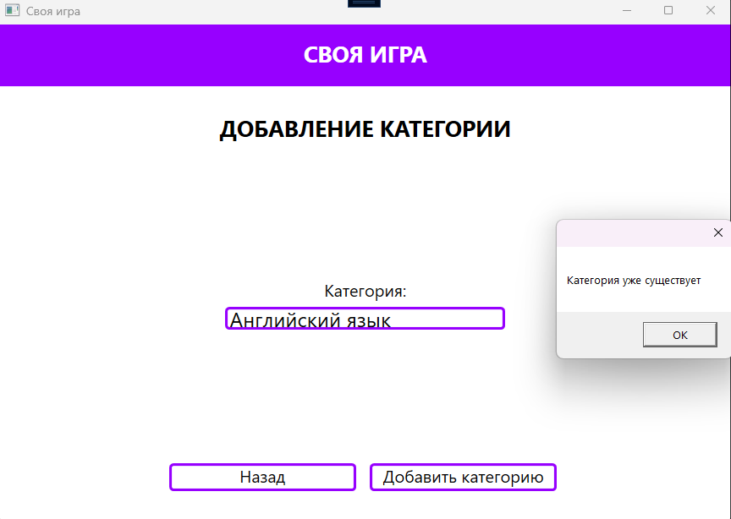
Дата теста | 2024-10-22
Приоритет тестирования | Высокий
(Малый / Средний / Высокий)
Заголовок / название теста | Проверка добавления существующей категории администратором
Резюме испытания | Проверить корректность добавления существующей категории администратором на странице PageAdminAddCategory
Этапы теста | 1 Запустить программу;
 | 2 нажатие на кнопку "Авторизация";
 | 3 ввод логина в поле для ввода "Логин";
 | 4 ввод пароля в поле для ввода "Пароль";
 | 5 нажатие на кнопку "Войти";
 | 6 выбор кнопки "Категории";
 | 7 нажатие на кнопку "Добавить категорию";
 | 8 ввод категории в поле "Категория";
 | 9 нажатие на кнопку "Добавить категорию".
Тестовые данные | 1 Категория "Английский язык".
Ожидаемый результат | Программа должна вывести ошибку, что такая категория уже существует
Фактический результат | Отобразилось уведомление, что введенная категория уже существует
Статус (Pass/Fail) | Pass

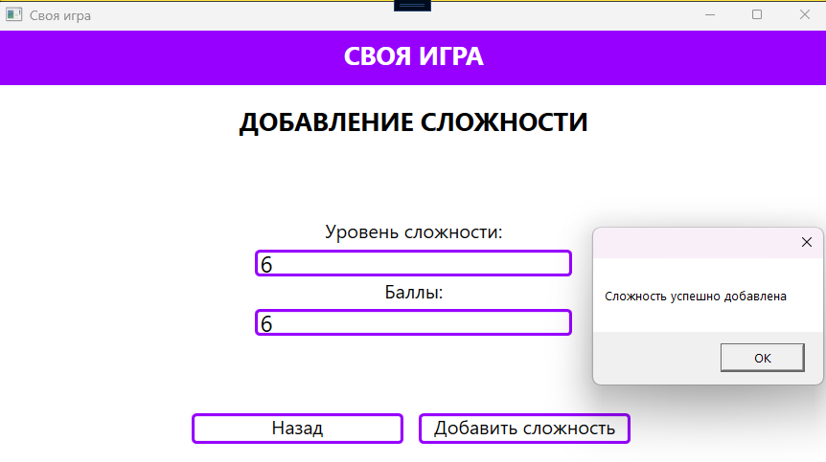
Дата теста | 2024-10-22
Приоритет тестирования | Высокий
(Малый / Средний / Высокий)
Заголовок / название теста | Проверка добавления сложности администратором
Резюме испытания | Проверить корректность добавления сложности администратором на странице PageAdminAddComplexity
Этапы теста | 1 Запустить программу;
 | 2 нажатие на кнопку "Авторизация";
 | 3 ввод логина в поле для ввода "Логин";
 | 4 ввод пароля в поле для ввода "Пароль";
 | 5 нажатие на кнопку "Войти";
 | 6 выбор кнопки "Сложность";
 | 7 нажатие на кнопку "Добавить сложность";
 | 8 ввод уровень сложности в поле "Уровень сложности";
 | 9 ввод баллов в поле "Баллы";
 | 10 нажатие на кнопку "Добавить сложность".
Тестовые данные | 1 Сложность "6";
 | 2 баллы "6".
Ожидаемый результат | Добавлена новая сложность
Фактический результат | Новая сложность успешно добавлена
Статус (Pass/Fail) | Pass

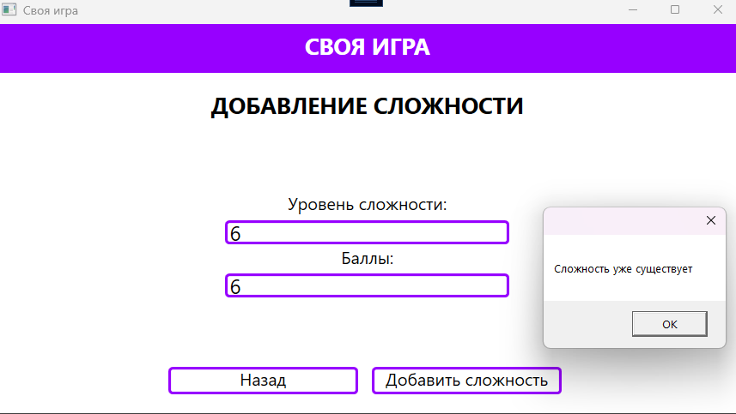
Дата теста | 2024-10-22
Приоритет тестирования | Высокий
(Малый / Средний / Высокий)
Заголовок / название теста | Проверка добавления существующей сложности администратором
Резюме испытания | Проверить корректность добавления существующей сложности администратором на странице PageAdminAddComplexity
Этапы теста | 1 Запустить программу;
 | 2 нажатие на кнопку "Авторизация";
 | 3 ввод логина в поле для ввода "Логин";
 | 4 ввод пароля в поле для ввода "Пароль";
 | 5 нажатие на кнопку "Войти";
 | 6 выбор кнопки "Сложность";
 | 7 нажатие на кнопку "Добавить сложность";
 | 8 ввод уровень сложности в поле "Уровень сложности";
 | 9 ввод баллов в поле "Баллы";
 | 10 нажатие на кнопку "Добавить сложность".
Тестовые данные | 1 Сложность "6";
 | 2 баллы "6".
Ожидаемый результат | программа должна вывести ошибку, что такая сложность уже существует
Фактический результат | Отобразилось уведомление, что введенная сложность уже существует
Статус (Pass/Fail) | Pass

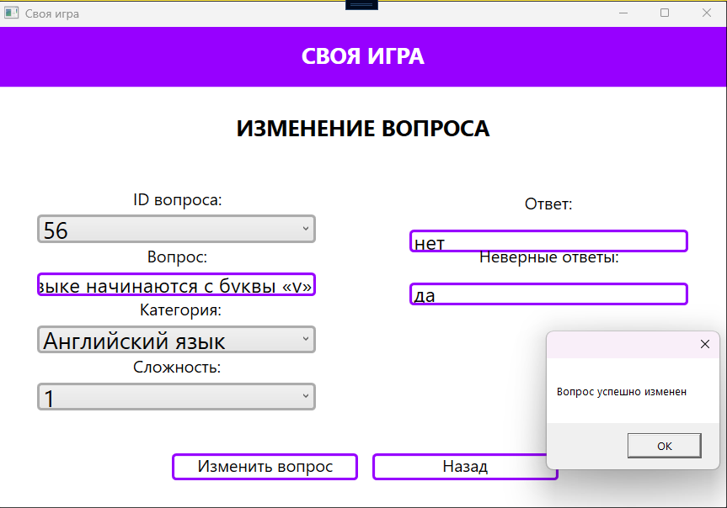
Изменение
Дата теста | 2024-10-22
Приоритет тестирования | Высокий
(Малый / Средний / Высокий)
Заголовок / название теста | Проверка изменения вопроса администратором
Резюме испытания | Проверить корректность изменения вопроса администратором на странице PageAdminEditQuestion
Этапы теста | 1 Запустить программу;
 | 2 нажатие на кнопку "Авторизация";
 | 3 ввод логина в поле для ввода "Логин";
 | 4 ввод пароля в поле для ввода "Пароль";
 | 5 нажатие на кнопку "Войти";
 | 6 выбор кнопки "Вопрос";
 | 7 выбрать вопрос в списке вопросов;
 | 8 нажатие на кнопку "Изменить вопрос";
 | 9 выбрать ID вопроса в списке "ID вопроса";
 | 10 ввод вопроса в поле "Вопрос";
 | 11 выбор категории в поле "Категория";
 | 12 выбор сложности в поле "Сложность";
 | 13 добавление правильного ответа в поле "Ответ";
 | 14 добавление неправильного ответа в поле "Неправильные ответы";
 | 15 нажатие на кнопку "Изменить вопрос";
Тестовые данные | 1 Вопрос "Правда ли, что слова «чай», «такси», «зуб» в английском языке начинаются с буквы «v»?";
 | 2 категория "Английский язык";
 | 3 сложность "1";
 | 4 ответ "нет";
 | 5 неверный ответ "да";
 | 6 ID вопроса "56".
Ожидаемый результат | Программа должна изменить вопрос
Фактический результат | Отобразилось уведомление "Вопрос успешно изменен"
Статус (Pass/Fail) | Pass

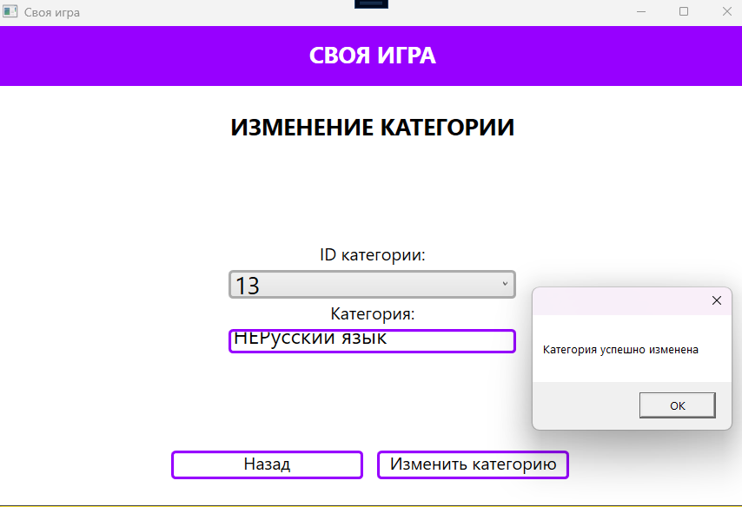
Дата теста | 2024-10-22
Приоритет тестирования | Высокий
(Малый / Средний / Высокий)
Заголовок / название теста | Проверка изменения категории администратором
Резюме испытания | Проверить корректность изменения категории администратором на странице PageAdminEditCategory
Этапы теста | 1 Запустить программу;
 | 2 нажатие на кнопку "Авторизация";
 | 3 ввод логина в поле для ввода "Логин";
 | 4 ввод пароля в поле для ввода "Пароль";
 | 5 нажатие на кнопку "Войти";
 | 6 выбор кнопки "Категории";
 | 7 выбор категории в списке;
 | 8 нажатие на кнопку "Изменить категорию";
 | 9 выбор ID категории в поле "ID категории";
 | 10 ввод категории в поле "Категория";
 | 11 нажатие на кнопку "Изменить категорию".
Тестовые данные | 1 Категория "НЕРусский язык".
Ожидаемый результат | Категория изменена
Фактический результат | Отобразилось уведомление "Категория успешно изменена"
Статус (Pass/Fail) | Pass

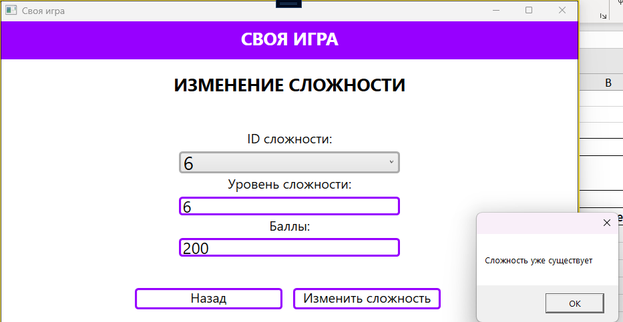
Дата теста | 2024-10-22
Приоритет тестирования | Высокий
(Малый / Средний / Высокий)
Заголовок / название теста | Проверка изменения сложности администратором
Резюме испытания | Проверить корректность изменения сложности администратором на странице PageAdminEditComplexity
Этапы теста | 1 Запустить программу;
 | 2 нажатие на кнопку "Авторизация";
 | 3 ввод логина в поле для ввода "Логин";
 | 4 ввод пароля в поле для ввода "Пароль";
 | 5 нажатие на кнопку "Войти";
 | 6 выбор кнопки "Сложность";
 | 7 выбор сложности в списке;
 | 8 нажатие на кнопку "Изменить сложность";
 | 9 выбор ID сложности в поле "ID сложности";
 | 10 ввод уровня сложности в поле "Уровень сложности";
 | 11 ввод баллов в поле "Баллы";
 | 12 нажатие на кнопку "Изменить сложность".
Тестовые данные | 1 Сложность "6";
 | 2 баллы "200";
 | 3 ID сложности "6".
Ожидаемый результат | Сложность должна быть изменена
Фактический результат | Отобразилось уведоление "Сложность уже существует"
Статус (Pass/Fail) | Fail

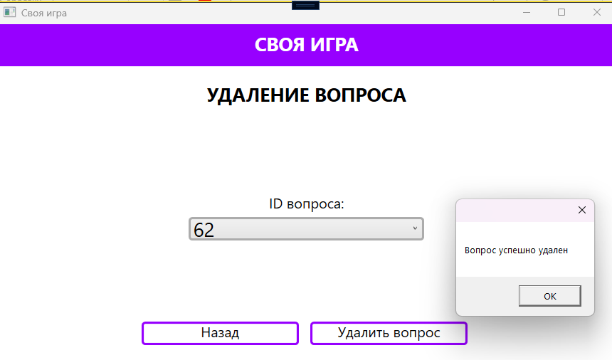
Удаление
Дата теста | 2024-10-22
Приоритет тестирования | Высокий
(Малый / Средний / Высокий)
Заголовок / название теста | Проверка удаления вопроса администратором
Резюме испытания | Проверить корректность удаления вопроса администратором на странице PageAdminDeleteQuestion
Этапы теста | 1 Запустить программу;
 | 2 нажатие на кнопку "Авторизация";
 | 3 ввод логина в поле для ввода "Логин";
 | 4 ввод пароля в поле для ввода "Пароль";
 | 5 нажатие на кнопку "Войти";
 | 6 выбор кнопки "Вопрос";
 | 7 выбор вопроса в списке;
 | 8 нажатие на кнопку "Удалить вопрос";
 | 9 выбор ID вопроса в поле "ID вопроса";
 | 10 нажатие на кнопку "Удалить вопрос".
Тестовые данные | 1 ID вопроса "62"
Ожидаемый результат | Вопрос удалён
Фактический результат | Отобразилось уведоление "Вопрос успешно удален"
Статус (Pass/Fail) | Pass

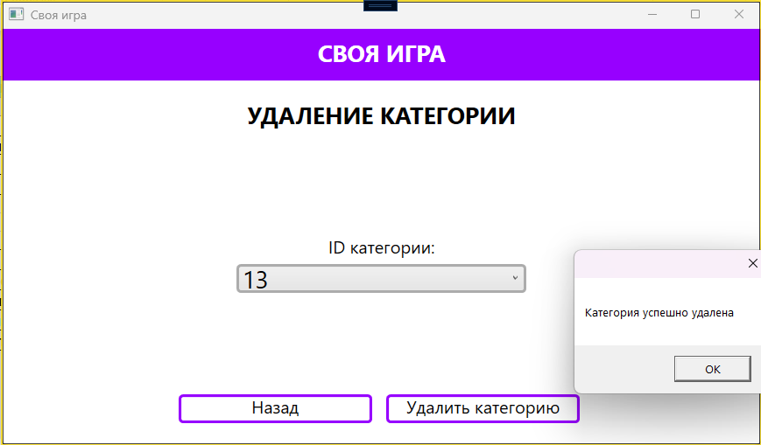
Дата теста | 2024-10-22
Приоритет тестирования | Высокий
(Малый / Средний / Высокий)
Заголовок / название теста | Проверка удаления категории администратором
Резюме испытания | Проверить корректность удаления категории администратором на странице PageAdminDeleteCategory
Этапы теста | 1 Запустить программу;
 | 2 нажатие на кнопку "Авторизация";
 | 3 ввод логина в поле для ввода "Логин";
 | 4 ввод пароля в поле для ввода "Пароль";
 | 5 нажатие на кнопку "Войти";
 | 6 выбор кнопки "Категории";
 | 7 выбор категории в списке;
 | 8 нажатие на кнопку "Удалить категорию";
 | 9 выбор ID категории в поле "ID категории";
 | 10 нажатие на кнопку "Удалить категорию".
Тестовые данные | 1 ID категории "13"
Ожидаемый результат | Категория удалена
Фактический результат | Отобразилось уведоление "Категория успешно удалена"
Статус (Pass/Fail) | Pass

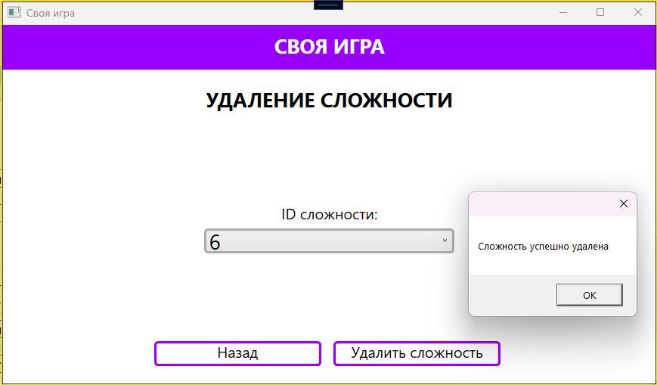
Дата теста | 2024-10-22
Приоритет тестирования | Высокий
(Малый / Средний / Высокий)
Заголовок / название теста | Проверка удаления сложности администратором
Резюме испытания | Проверить корректность удаления сложности администратором на странице PageAdminDeleteComplexity
Этапы теста | 1 Запустить программу;
 | 2 нажатие на кнопку "Авторизация";
 | 3 ввод логина в поле для ввода "Логин";
 | 4 ввод пароля в поле для ввода "Пароль";
 | 5 нажатие на кнопку "Войти";
 | 6 выбор кнопки "Сложность";
 | 7 выбор сложности в списке;
 | 8 нажатие на кнопку "Удалить сложность";
 | 9 выбор ID сложности в поле "ID сложности";
 | 10 нажатие на кнопку "Удалить сложность".
Тестовые данные | 1 ID сложности "6"
Ожидаемый результат | Сложность удалена
Фактический результат | Отобразилось уведоление "Сложность успешно удалена"
Статус (Pass/Fail) | Pass

Статистика
Total
Pass | 14
Fail | 6
TOTAL | 20

